システム開発の概要
■システム開発の概要を知る
プログラマーなどのエンジニアは、常にプログラムの作成だけをしているわけではない。
一般的に、システム開発プロジェクトは作業内容ごとにフェーズが分かれ、それを順番にこなしていくことで成果を出していく。
(一部例外あり)

経理、社員情報管理などの業務系システムは、ウォーターフォール型の開発プロセスを採用することが多い。
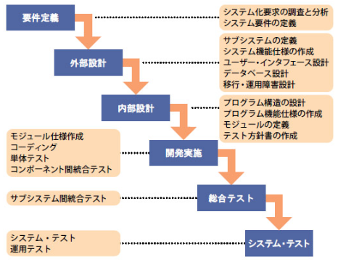

プログラミングはこの部分

1つのフェーズでの作業範囲は明確に決まっている。
1つのタスクに集中できるが、後の工程から前の工程へ戻って作業することがほぼ不可能。前の工程でのミスや抜けが、後ろの工程にそのまま響く。

※外部設計は基本設計、内部設計は詳細設計とも呼ぶ

最近、Webサービスやスマホアプリの開発などではアジャイル型と呼ばれる開発プロセスも採用される。
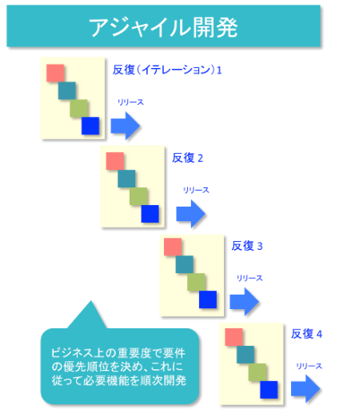

プログラミングはこの部分

それぞれのイテレーションにおいて、設計と実装、テストを繰り返す。
1回のイテレーション毎に顧客からフィードバックをもらうため、要求と実装の齟齬が起きにくい。
反面、短期間のリリースを繰り返すのでメンバーへの負荷は高くなりがち。
メンバーの役割分担を明確にして作業をこなすため、それぞれの専門ごとに高いスキルが求められる。

小規模な案件ではアジャイル型の採用もかなり増えているが、以降は業務システムで利用されることの多い、
ウォーターフォール型のプロセスを前提にして解説する。

■テストは開発の重要な要素
システム開発、と聞くとプログラミングを連想することが多いが、開発には他の作業も含まれることを頭に置いておく必要がある。
構築したシステムを利用するのは顧客であり、顧客はシステムに品質を求める。
バグだらけのシステムを構築して納品しても、喜ばれることはないし、場合によっては契約したお金を支払ってもらうこともできないかもしれない。
開発の主な要素
・要求、要件を明確にする
・要求、要件をもとに、システム化できるよう設計を行う
・システムを構築するために、プログラミングを行う
・プログラムやシステム全体の品質を高めるために、テスト(検証作業)を行う

開発の主な要素の中で、開発者に一番軽視されがちなのが、実はテスト(検証作業)である。
自身が作成したプログラムに、どういった値をインプットすると、どういった挙動をするのか。
顧客に納品するプログラムは商品であると考えると、ほぼ全ての上記のパターンを洗い出して、検証しておく必要がある。

■ウォーターフォール型プロセスのテスト
最初の図で見たとおり、テストはフェーズにより複数の分類が存在する。
実施するテストの手法も異なるが、検証対象もフェーズにより変わってくる。

テスト工程 | 手法 | 対象
単体テスト | ホワイトボックステスト(+ブラックボックステスト) | プログラム、もしくは1画面
結合テスト | ブラックボックステスト | 機能(場合によっては複数機能)
システムテスト | ブラックボックステスト＋ツールによる計測など | 業務シナリオごとに利用される複数機能

もしくは、場合によっては、と記載されているのは、プロジェクトによって対象の粒度が変わる可能性があるため。
この資料では、単体テストの基準を「1画面」単位と捉えると大きすぎるため、単体テストはプログラムを粒度として対象にする。

「テスト手法」シートでは、単体テスト関連の具体的な方法を記載する。

テスト手法
■ホワイトボックステストとブラックボックステスト
テストには、大きく分けてホワイトボックステストとブラックボックステストの2種類がある。
ホワイトボックステストは、プログラムの構造を把握した上で、取りうる制御フローとデータパターンを網羅するようにテストする手法。

網羅の粒度によってカバレッジと呼ばれる基準が設けられている。
C0カバレッジ…命令網羅と呼ばれる。ソースコード中のすべての命令を少なくとも1回は実行して検証した場合、網羅率100%となる。
C1カバレッジ…分岐網羅と呼ばれる。ソースコード中のすべての分岐について、全ての条件を通るよう実行して検証した場合、網羅率100%となる。
※テストの実行回数は複数回でも良い

業務システムでは正確さが求められるため、C1カバレッジを求められることが多い。

ＳＴＡＲＴ
 |  |  | 例えば、左のフローを例にとってみる。

DB接続
 |  |  | 件数確認の分岐で、件数0件と1件以上で処理が分かれる。
 |  |  | 「件数1件以上」に当てはまる条件下でテストした場合、C0カバレッジを100%にすることは可能。
 |  |  | しかし、C1カバレッジを100%とするには、さらに件数0件の条件下でもテストする必要がある。
レコード取得
 |  |  | さらに複雑なパターンのテスト実施例） ※ここではデータを変えて4回テストすることでC1カバレッジを網羅
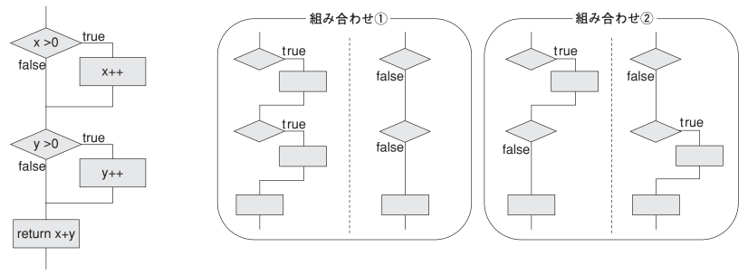
件数確認
件数0件

件数1件以上

データ加工：
各行の列Ａの値を10倍にして保持

DB接続解除

ＥＮＤ

ブラックボックステストは、プログラムの構成ではなく、仕様通りにそのプログラムが作成されているかに注目してテストする手法。

ブラックボックステストは、プログラムに入力するテスト値によって、さらに手法が分かれる。
テスト観点 |  | 項目抽出技法 |  | 目的
正常系パターン |  | 同値分割 |  | 仕様通りか確認
異常系パターン
例外発生パターン
境界値パターン |  | 境界値分析 |  | バグの発生しやすいところを確認
ゼロ、nullなどの特殊パターン |  | エラー推測

ブラックボックステストにおいては、起こりうるテストデータをまずグループ分けする必要がある。

テスト対象のクラスの仕様
・クラスには数字を1つ渡すものとする
・渡された数字が1～10の場合、2倍した値を呼び出し元に返却する
・渡された数字が11～20の場合、3倍した値を呼び出し元に返却する
・渡された数字が1～20以外の場合、エラーとする

上記の場合、クラスの入力値のパターンを網羅し、以下の4つのグループに分ける。
これらのことを同値クラス、と呼ぶ。
・1～10 有効同値クラス…正常系の同値クラス
・11～20 有効同値クラス…正常系の同値クラス
・1～20以外の数字 無効同値クラス…異常系(エラーとなる)の同値クラス
・数字以外(入力不可ではない場合) 無効同値クラス…異常系(エラーとなる)の同値クラス

同値分割を利用してテストのパターンを把握することで、基本的なテスト項目が作成できるようになる。

さらに、テストパターンの精度をより高めるための境界値分析という手法もある。
境界値分析では、上記の同値分割によって作成された同値クラスの境界の値をテストデータとする。

上記のクラスの例では以下がテストデータとなる。
0、1、10、11、20、21、数字以外

ブラックボックスの同値分割、境界値分析を利用してテストケースを作成すると、パターンとしては以下が洗い出せることになる。

テスト入力値 | 期待結果 |  | 備考
0 | エラー
1 | 2が戻り値
10 | 20が戻り値
11 | 33が戻り値
20 | 60が戻り値
21 | エラー
数字以外 | エラー |  | 例外が発生した場合は結果×

